証明書
「更新e-learning提出書類とお願い」をご確認の上、ご入力をお願いいたします。
※手書きの場合はこちらの証明書を印刷いただいた上、ご記入をお願いいたします。

 | X線CT認定技師単位取得証明書

 |  | 認定技師番号 |  |  | 番 | 氏 名

X線線量調査票提出の有無のご記載をお願いいたします。
提出時５単位付与となります。
 |  | 単位認定 講習会一覧 HP記載のNo. |  | 講習会名 | 開催日（西暦で記載） |  |  |  |  |  | 種別 | 単位 |  | 確認欄 (添付書類)

 |  | X線CT線量調査の提出(googleフォーム) |  |  |  | 有 ・ 無 |  |  |  |  |  |  |  | □

出席を証明するものが必要となります。
原則として出席証明書・参加証明書（コピー・氏名明記）での
ご提出をいただけますようお願いいたします。
※領収書は不可。但し参加証明書 兼 領収書の場合等は領収書でも可。
※単位取得対象は現在の認定期間内の講習会のみ。
前回の更新が済んでいる方は、前回の更新後に届いた認定証に記載の期間 （4月1日以降のもの）が対象となります。
 |  |  |  |  |  |  | 年 | 月 |  | 日 |  |  |  | □

 |  |  |  |  |  |  | 年 | 月 |  | 日 |  |  |  | □

 |  |  |  |  |  |  | 年 | 月 |  | 日 |  |  |  | □

講習会受講と共に講師をされた方は講習会参加と講師の単位をそれぞれ記載してください。
講習会の開催日が複数ある場合は開催初日を記載してください。
 |  |  |  |  |  |  | 年 | 月 |  | 日 |  |  |  | □

 |  |  |  |  |  |  | 年 | 月 |  | 日 |  |  |  | □
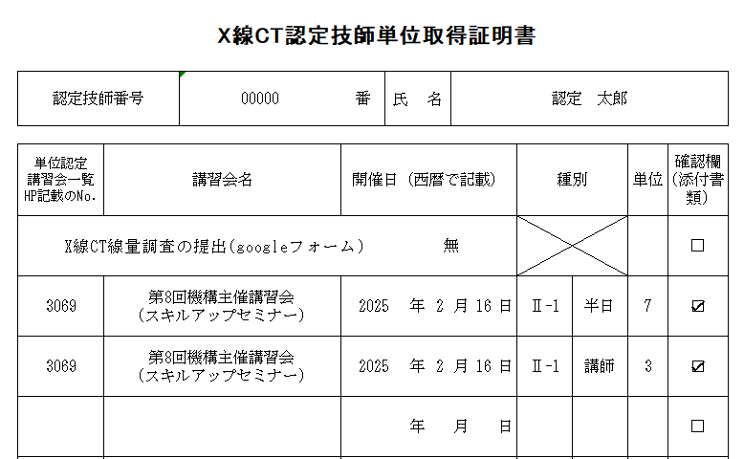

 |  |  |  |  |  |  | 年 | 月 |  | 日 |  |  |  | □

 |  |  |  |  |  |  | 年 | 月 |  | 日 |  |  |  | □

 |  |  |  |  |  |  | 年 | 月 |  | 日 |  |  |  | □

 |  |  |  |  |  |  | 年 | 月 |  | 日 |  |  |  | □

 |  |  |  |  |  | 申請単位合計

 |  | ※種別は以下の①から③のどれか一つを記入して下さい。
 |  |  | Ⅱ-1 本機構主催の講習会
 |  |  | Ⅱ-2 本機構を構成する関連団体主催の学会・講習会
 |  |  | Ⅱ-3 本機構が認定した講習会等（単位認定講習会等一覧を参照）
 |  | ※単位の算出に関しては、「更新条件」を参照して下さい。
 |  | ※単位申請においては、出席証明証等の提出（コピー可、但し記名無しは不可）をお願いいたします。
 |  | ※X線CT線量調査票の提出がある場合は有へ〇をお願いいたします。

 |  |  |  |  |  |  |  |  | ページ数 |  |  | ／

特定非営利活動法人 日本X線CT専門技師認定機構
X線CT認定技師単位取得証明書（様式3）

 | 更新e-learning 提出書類とお願い |  |  |  |  |  |  |  |  |  |  |  | 確認欄

 | 1．X線CT認定技師認定証のコピー 現在の認定技師期間のもの。 |  |  |  |  |  |  |  |  |  |  |  | □

 | 2．X線CT認定技師単位取得証明書 (様式 3) 単位取得となる講習会は単位認定講習会一覧に記載の講習会のみとなります。 関連団体JSRT・JART・JRSの主催にて開催する各部会等であっても 掲載のない講習会・研究会等については単位取得不可となりますので ご注意ください。また、本機構主催の講習会とはX線CT認定技師講習会及びX線CT認 定技師指定講習会を除く講習会となります。そのため、認定技師取得後にX線CT認定 技師講習会及びX線CT認定技師指定講習会を受講頂いた場合であっても単位取得とな りませんのでご注意ください。 |  |  |  |  |  |  |  |  |  |  |  | □

 |  |  |  |  |  |  |  |  |  |  |  |  | （様式3）

 | 3．参加証明書（コピー） ※氏名が確認できるよう複写 受講と共に講師をされた方は、プログラムの添付をお願いします。 無記名の場合、単位取得不可となりますので必ず氏名を明記してください。 (記載欄がない場合は空きスペースへ記載をお願いします。) 認定講習会の同日同時刻の参加については、事務局よりご確認の連絡をさせて いただく場合がございます。 |  |  |  |  |  |  |  |  |  |  |  | □

 | 4．更新e-learning 受講料（￥6,000） 振込明細書 ATMなどの場合は振込明細書(コピー可)、インターネットバンキングの場合は 振込明細画面を印刷し添付してください。 明細書が無い場合は振込日・振込者の氏名をメモ等へ記載し、同封してください。 |  |  |  |  |  |  |  |  |  |  |  | □

 |  |  |  |  |  |  |  |  |  |  |  |  | 明細書

 | 5．X線CT認定技師業務実態調査書 (様式 ４) 調査書下部(署名欄)の署名捺印は、所属長様にてお願いをいたします。 ご本人様がご所属長となります場合は、上長の方よりご署名・ご捺印を頂けます様 お願いいたします。 |  |  |  |  |  |  |  |  |  |  |  | □

 |  |  |  |  |  |  |  |  |  |  |  |  | (様式4）

 | 6．X線CT線量調査票(googleフォームでの手続きとなります) WEB申し込み後、自動返信メールに記載されております。 入力後、回答をご自身宛に送信し氏名の表示されている1枚目のみをコピーし、 同封してください。 |  |  |  |  |  |  |  |  |  |  |  | □

 |  |  |  |  |  |  |  |  |  |  |  |  | 任意提出

 | ・ 提出書類については返却不可となりますのでご了承ください。 その為、コピーでのご提出にご協力をお願いいたします。 ・ 実施決定の可否につきまして 書類到着後、取得単位等の確認が完了次第、順次メールにてご連絡を致します。 ・ 書類破損を防ぐため、クリヤーホルダー(A4)へ書類をご準備頂き発送頂けますと幸いです。 クリアーホルダーの種類は問いませんので何卒、ご協力の程、宜しくお願い申し上げます。 ・ 書類送付の際は下記の住所を切り取り、受講年度を記載の上、封筒へ貼付けて送付ください。 送付は「千葉小倉台郵便局留め」へお願いいたします。 東京都江東区の住所宛に直接送付されますと申請書の確認にお時間を要する場合がございます。 ・ 切手の貼り忘れ、料金不足の際は返送となりますのでご注意ください。 また、送付時の封筒へはお名前とご住所の記載を頂けますようお願い申し上げます。

〒264-0006
千葉小倉台郵便局留め
（〒136-0071 東京都江東区亀戸2丁目31-10 コクブ亀戸ビル3階）
特定非営利活動法人
日本X線CT専門技師認定機構 事務局 宛
※ 年度 X線CT認定技師更新e-learning 申請書在中

